07.04.22
9:58:00 | 46.682038,32.526347 | Чорнобаївка | Херсонська | стоять | скупчення техніки | Тел координатора, 0958343139, пароль свиноферма |  | САУ 5 од., Град 2 од, Техніка вздовж лінії: камази кунги тент, ГАЗ-66, ЗІЛ-131, БТР заг.кількість 48 од | 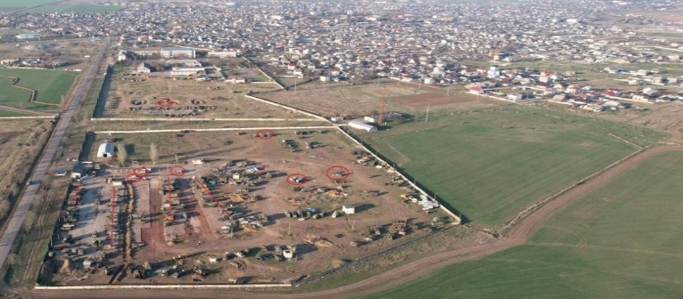 |  | 18 | 30 | 2 |  |  | 5
10:20:00 | 49.083899, 37.464945 | Яремівка | Харківська | стоять | міст | Космос | L | через річку Сіверський Донець міст Зруйнований, внаслідок руйнування дамби - підтоплено. | 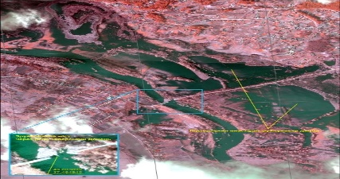
8:14:00 |  | Антонівка-Чорнобаївка | Херсонська | ідуть | колона техніки |  |  | 8.14 зі сторони Антонівки в сторону Чорнобаївки Їхало багато камазів, кількість не порахували |  |  |  | 20
8:30:00 |  | Чорнобаївка | Херсонська | ідуть | колона техніки |  |  | 8.40. На Чорнобаївку по об'їздній 30 од. броньованої техніки. |  | 10 | 20
10:35:00 | 47.06034, 33.31804 | Максима Горького | Херсонська | стоять | скупчення техніки | Космос | L | 16 од. ОВТ | 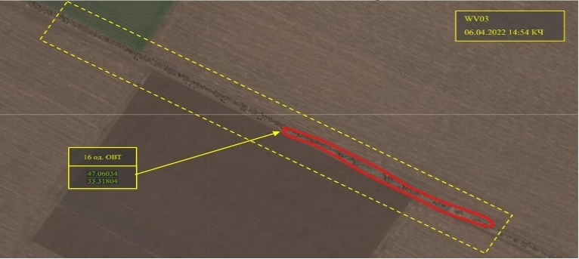 | 1 | 5 | 8 |  | 2
10:40:00 | 47.039193, 33.313246 | Максима Горького | Херсонська | стоять | скупчення техніки | Космос | L | виявлено ймовірне місце зосередження 9 од. ОВТ | 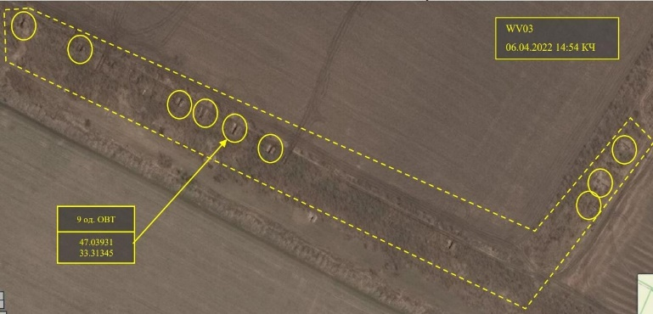 | 1 | 3 | 5
10:40:00 | 47.01852, 33.31013 | Красносільське | Херсонська | стоять | скупчення техніки | Космос | L | виявлено ймовірне місце зосередження замаскованої 1 од. ОВТ | 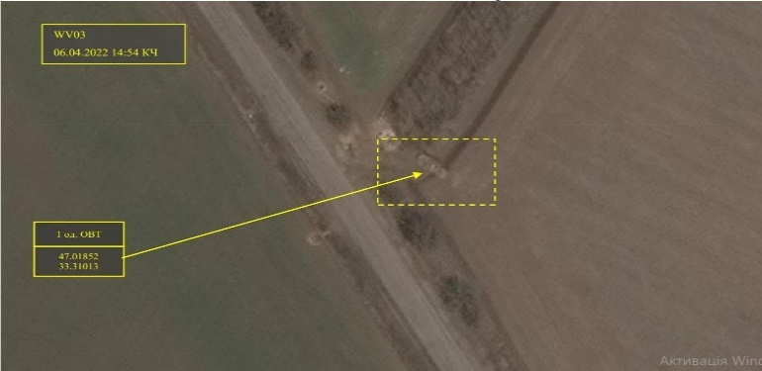 | 1
10:50:00 | 46.797062,36.669612 | Азовське | Запорізька | стоять | скупчення техніки |  |  | скопление техники, 10-15 единиц. Уралы, БТРы. Гражданских рядом нет.Смогут подтвердить попадание |  |  | 5 | 10
8:07:00 |  | Севастополь | АР Крим | ідуть | флот |  | L | вихід пскр пр. 22460 (б/н 350 належить пскр "Рубин") з ПБ Севастополь | 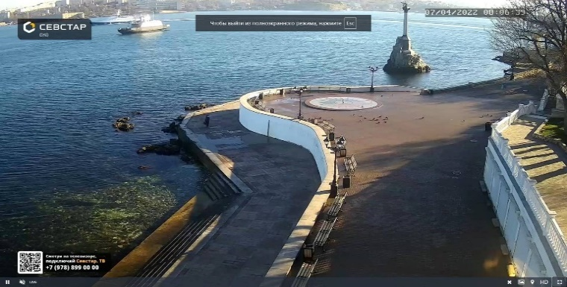
9:40:00 | 47.420691, 33.490505 | Новопетрівка | Херсонська | стоять | скупчення техніки | Інформатор: Рекс Номер інформатора: 0666225893 |  | В кожній точці приблизно по 40 одениць(гради,бмп,заправник,та тенти з бк) |  |  | 10 | 20 | 4 | 6
10:30:00 | 47.31733, 33.725588 | Біляївка | Херсонська | стоять | скупчення техніки | Інформатор: Рекс Номер інформатора: 0666225893 |  | Опис: 30 камазів з БК та 10+ БТРів. Стоять |  |  | 10 | 30
10:45:00 | 46.346645, 33.530584 | Чаплинка | Херсонська | стоять | РЗСВ | Номер інформатора: 0631616999 |  | Працюють РСЗВ, 5+ |  |  |  |  | 5
10:45:00 |  | Куп'янськ-Славянськ | Харківська-Донецька | ідуть | колона техніки |  |  | Идёт техника уже 70 бтр, танк, грады (3), больше чем полк скорее всего, сау, вертолёты сопровождения, личного состава, помощь, бензовозы |  | 10 | 15 | 25 | 3 | 13 |  | 4
11:11:00 | 46.879184, 33.452676 | Берислав-Нова Каховка | Херсонська | ідуть | колона техніки | Телефон інформатора: 380689348148 Пароль для звя'зку: суниця |  | Біля міста Берислав їде колона з 20 одиниць: 14 бмб, 2 с пушкой, и грузові машини |  |  | 14 | 6 |  |  |  | 2
11:54:00 | 49.72235869782329, 37.6057545844559 | Куп'янськ | Харківська | ідуть | колона техніки | Телефон інформатора: 380663916033 Пароль для звя'зку: ПутінХуйло |  | Куп'янськ. по 1 травня а центр до 200 одиниць, багато бтр, бмп, мабуть біля 40, на яких куча сидить... 7-8 танків, з них штуки 3 огроменні, машин немірено. |  | 8 | 40 | 32 |  | 20
11:28:00 | 47.220165, 36.541303 | Смирнове-Чернігівка | Запорізька | ідуть | колона техніки | Телефон інформатора: 380999431548 Пароль для звя'зку: MatRix |  | село смирнове в сторону чернігівки танки мінімум 5 сау мінімум 4 бтр грузовики колона до 50 одиниць. |  | 5 | 4 | 36 |  |  |  | 5
11:20:00 | 46.600905, 33.224974 | Нова Маячка | Херсонська | стоять | антена | Номер інформатора: 0953004131 Пароль інформатора: Гермес |  | В будівлі розміщено офіцерський склад рф, рядом стоїть РЕДУТ-2УС |  |  |  |  |  |  | 1
12:15:00 | 49.120904, 37.301371 | Кам'янка | Харківська | стоять | скупчення техніки | Космос | L | виявлено 58 од. ОВТ | 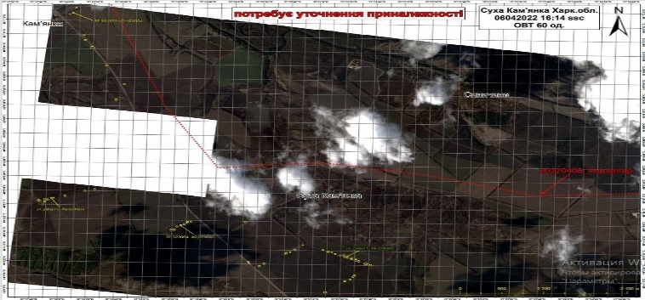 | 10 | 15 | 23 |  | 10
12:30:00 | 46.884029, 35.333127 | Мелітополь | Запорізька | стоять | скупчення техніки | Космос | L | Зосередження ОВТ Пн.-зх. н.п. Мелітополь, Мелітопольського р-ну., Запорізької обл.виявлено до 120 од. ОВТ 46.884029, 35.333127; 46.885733, 35.334644; 46.883648, 35.339175; 46.881224, 35.342801; 46.881031, 35.337551; 46.883302, 35.334406; 46.880476, 35.329614 | 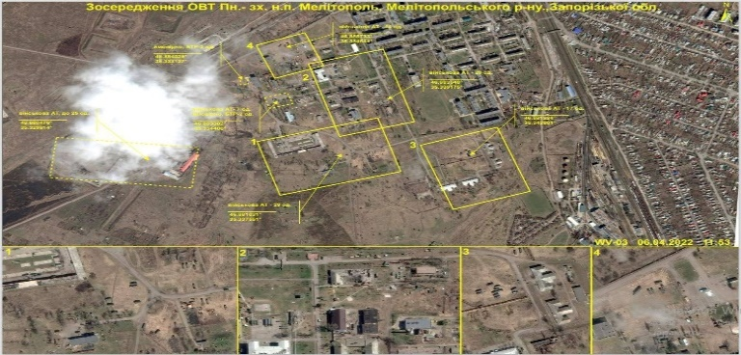 | 25 | 35 | 45 |  | 15
13:06:00 | 46.600723, 33.224326 | Нова Маячка | Херсонська | стоять | антена | 0958307036Пароль: Рыжая Отклик: Варвар | L | Нова Маячка, Херсонська область замічений РЕБ 0958307036Пароль: Рыжая Отклик: Варвар 46.600723, 33.224326 | 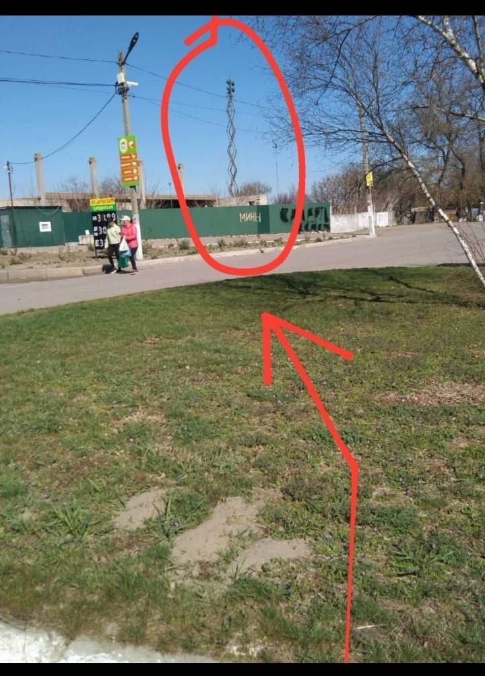 |  |  |  |  |  | 1
13:15:00 | 46.753096, 32.814361 | Дар'ївка | Херсонська | стоять | скупчення техніки | 0958307036 Пароль: Рыжая Отклик: Варвар | L | Дар'ївка, Херсонська областьна території рембригади замічений РЕБ, РСЗВ 4од, транспорт , танки 2 од,БТР 10 од, жива сила.0958307036 Пароль: Рыжая Отклик: Варвар 46.753096, 32.814361; 46.752763,32.814071; 46.752652, 32.813704; 46.752465, 32.814476; 46.752311, 32.813999; 46.752932, 32.813731; 46.752847, 32.814364; 46.752965, 32.813994; 46.751472, 32.814517; 46.751630, 32.814871; 46.751983, 32.814748 46.752251, 32.814512 | 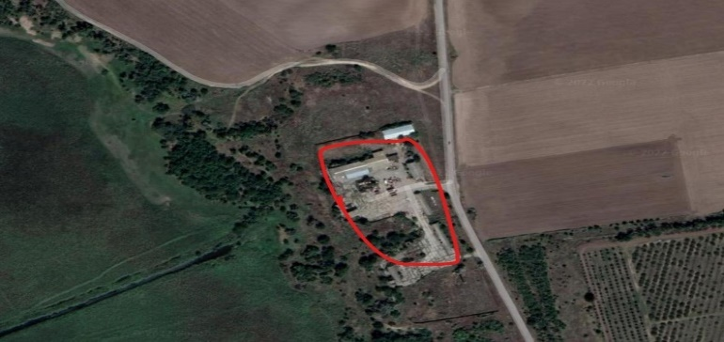 | 2 | 10 | 5 |  |  | 1
15:13:00 | 47.314781, 33.275473 | Велика Олександрівка | Херсонська | стоять | скупчення техніки | Контакт: 0668569170 Сергей, пароль: Апостол | L | с. Велика Олександрівка, Херсонська обл.Контакт: 0668569170 Сергей, пароль: Апостол. Ворожа техніка яка уціліла після відпрацювання за кордінатами 47.316264, 33.249858 Переїхали в ангар за координатами:47.314781, 33.275473; 47.314608, 33.275342; 47.314479, 33.275242; 47.314292, 33.275100 | 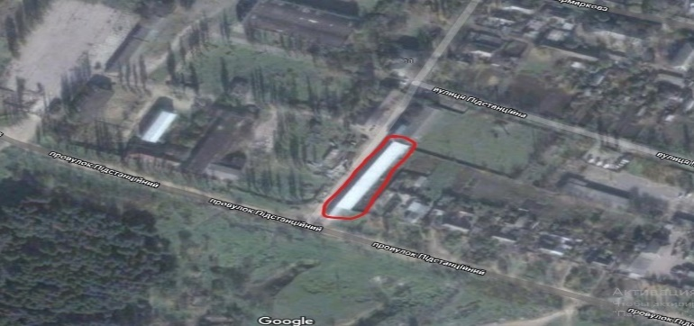 | 3 | 5 | 8 |  | 4

